Лист1
Название | Цена | Картинка
Батончик Snickers с жареным арахисом, 50.5 г | 23 | 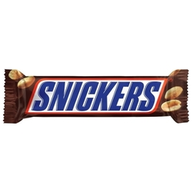
Батончик Snickers с жареным арахисом, 50.5 г, коробка | 1350 | 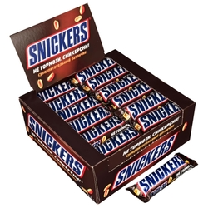
Батончик Snickers Super, 95 г | 40 | 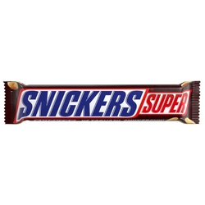
Батончик Snickers Super, 95 г, коробка | 1338 | 